图1
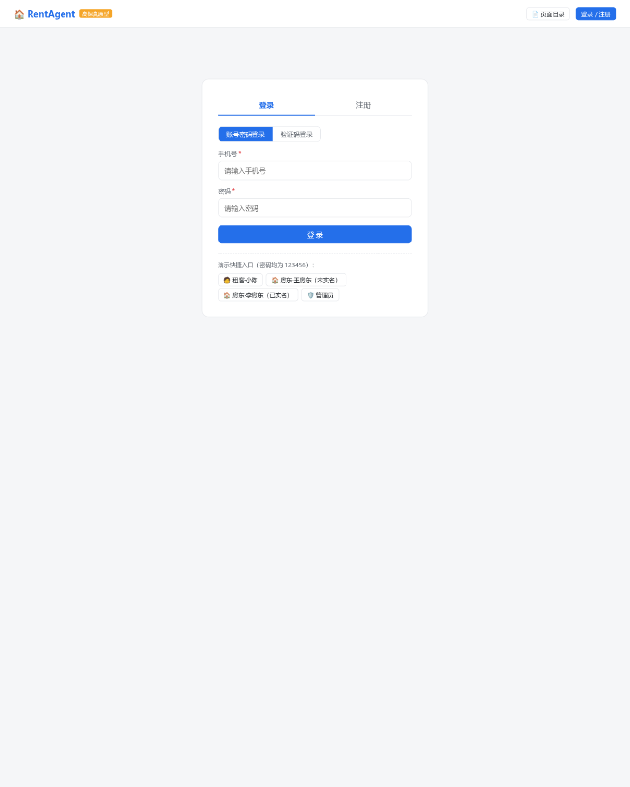
图1 P00 登录/注册页（FR-01/FR-02）
截图见下方

图2
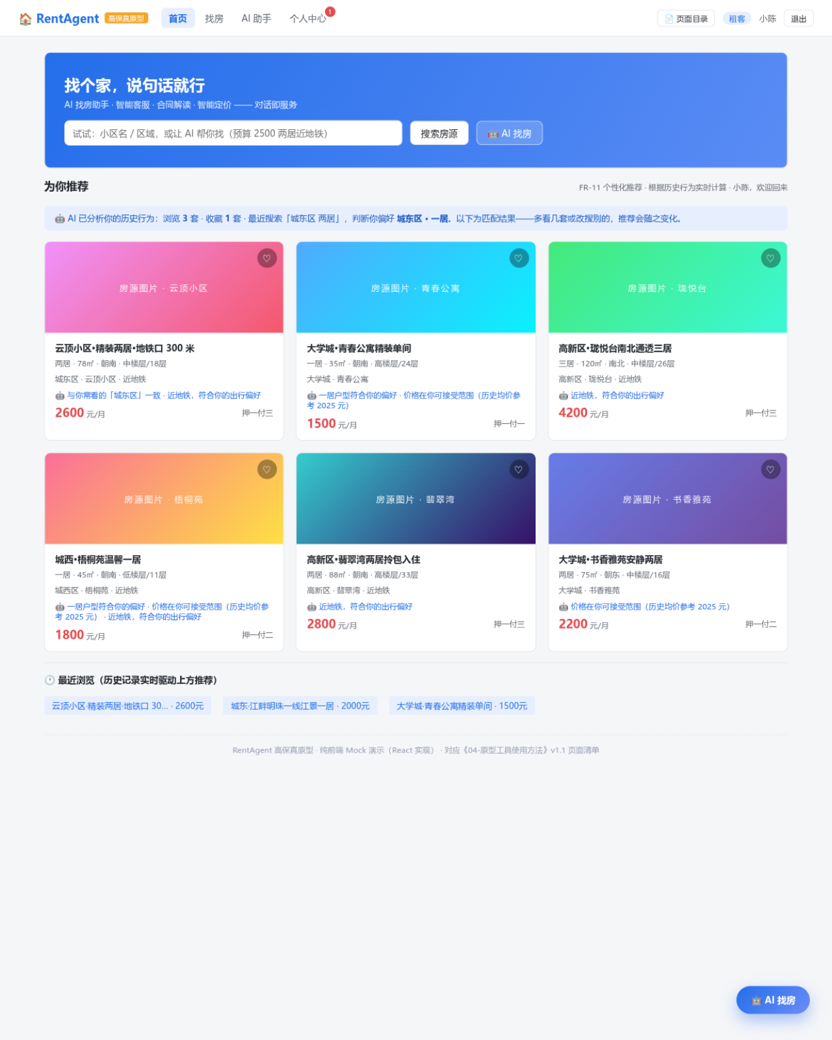
图2 P01 租客端首页（FR-09/FR-11，含 AI 历史推荐横幅与推荐理由）
截图见下方

图3
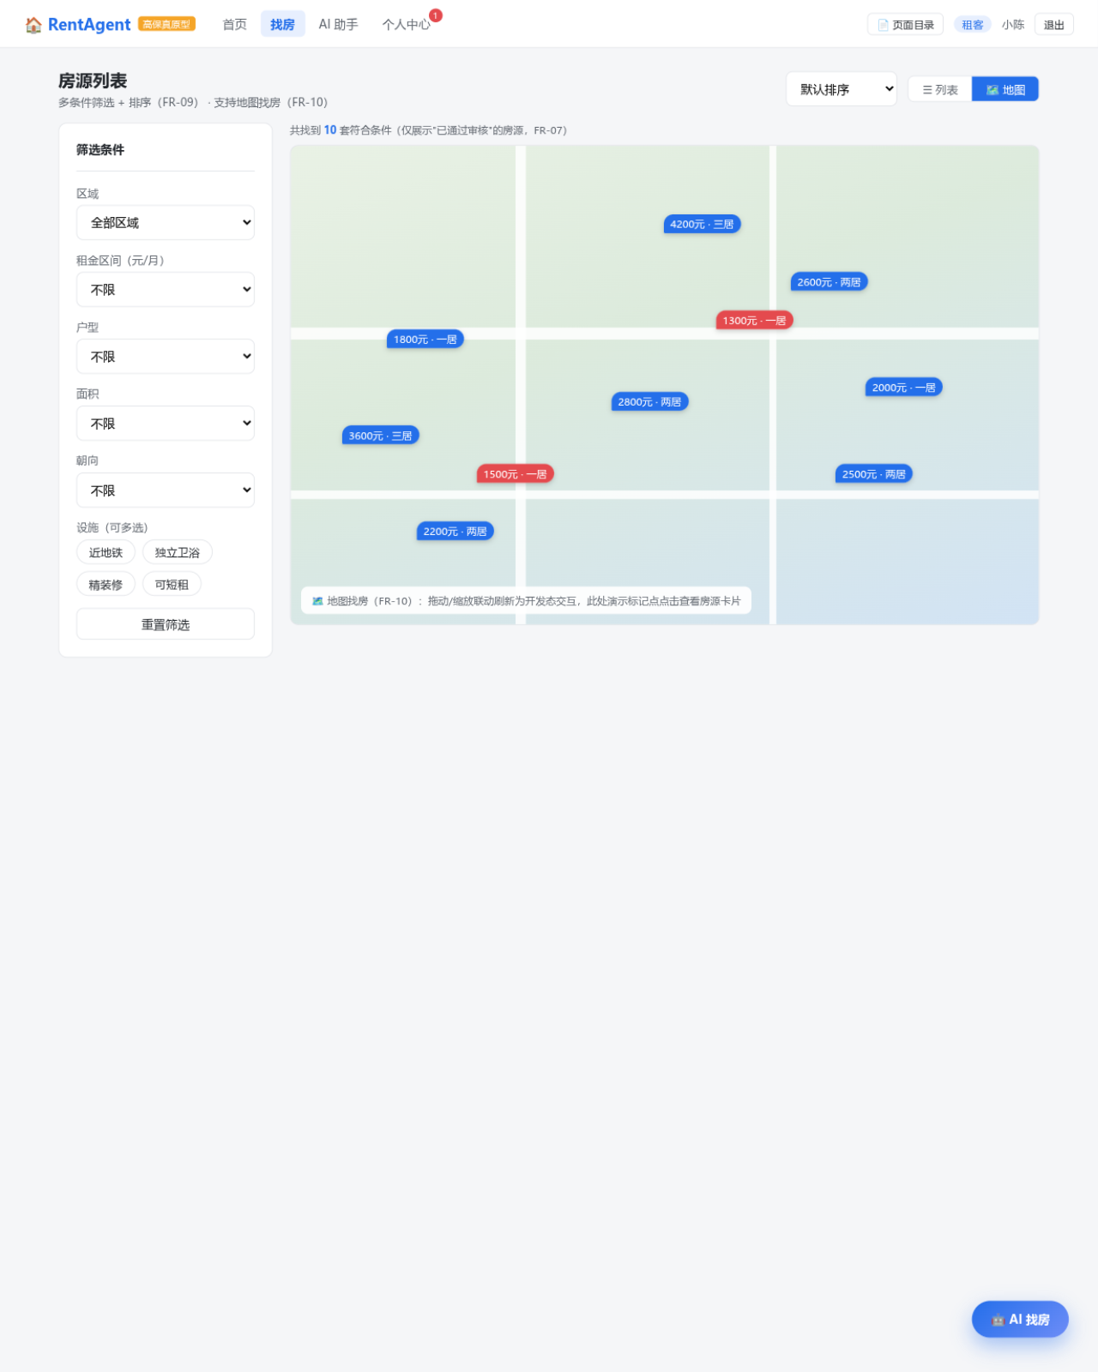
图3 P02 房源列表页-地图模式（FR-09/FR-10）
截图见下方

图4
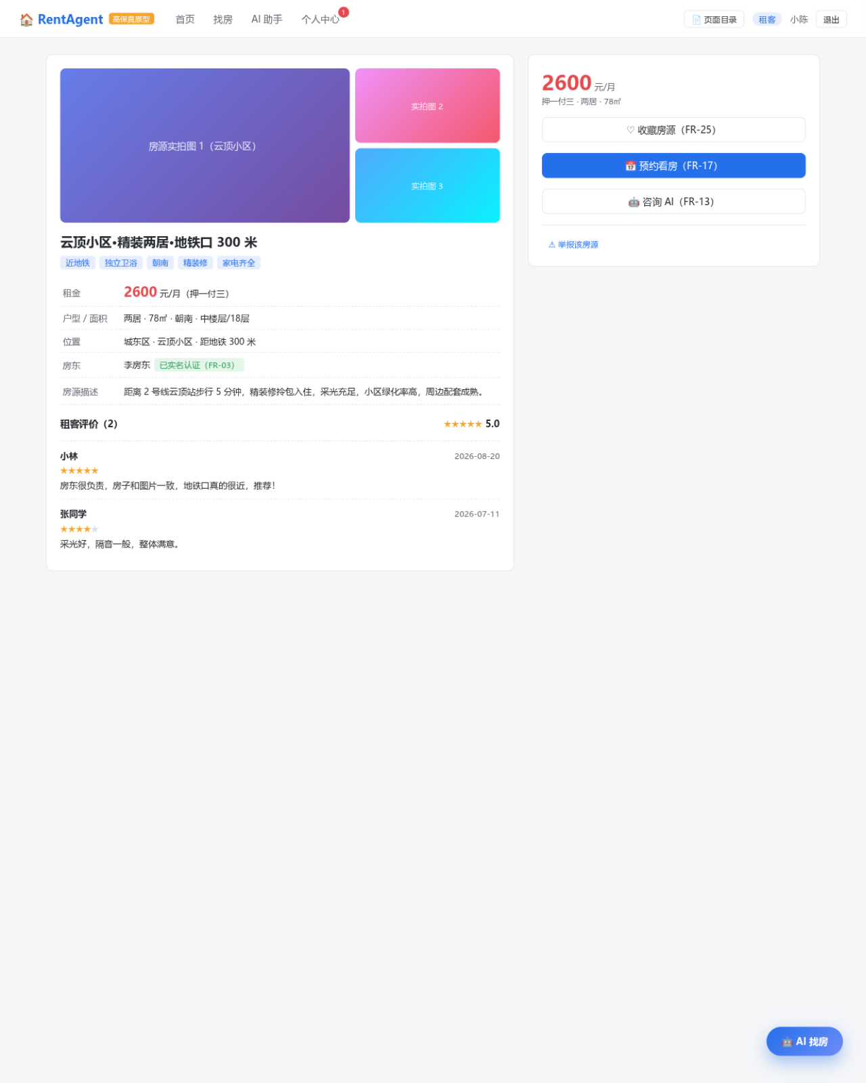
图4 P03 房源详情页（FR-20/FR-25）
截图见下方

图5
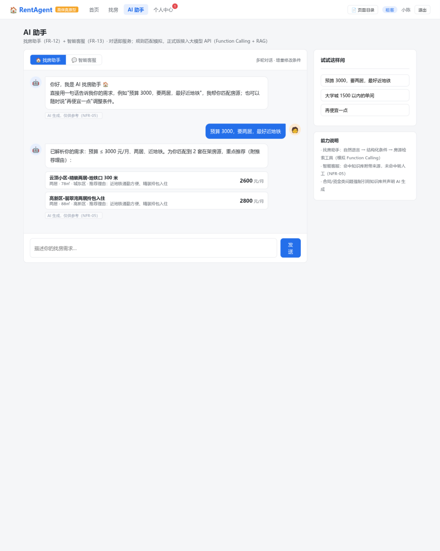
图5 P04 AI 助手对话页（FR-12/FR-13，含条件解析与房源卡片回复）
截图见下方

图6
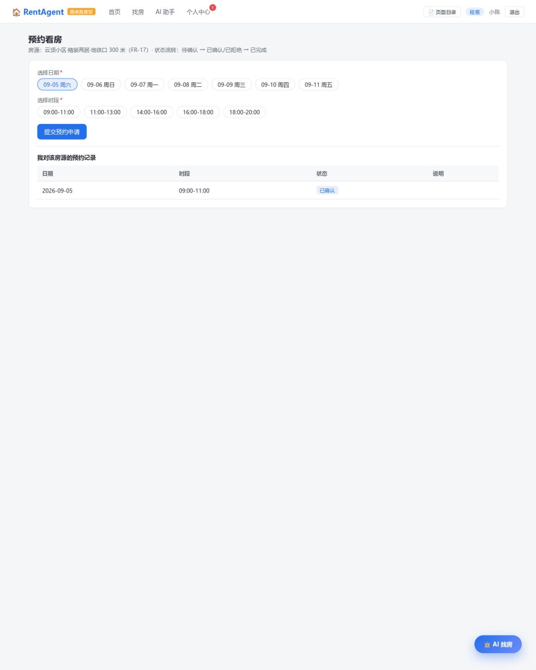
图6 P05 预约看房页（FR-17）
截图见下方

图7
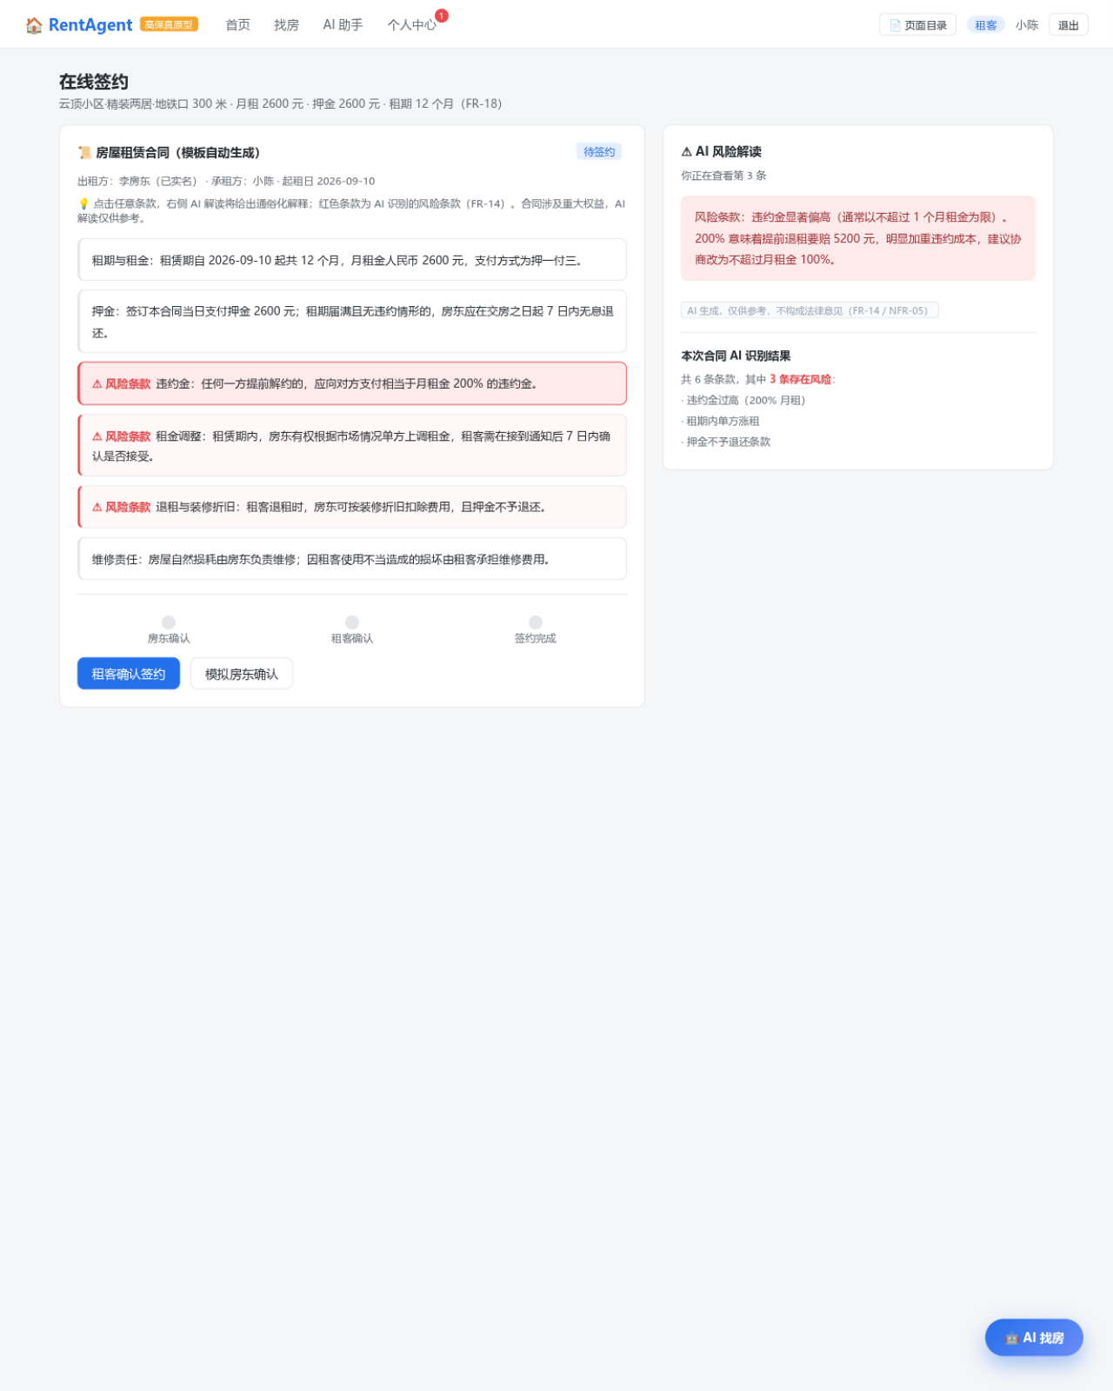
图7 P06 在线签约页（FR-14/FR-18，已选中风险条款触发 AI 解读）
截图见下方

图8
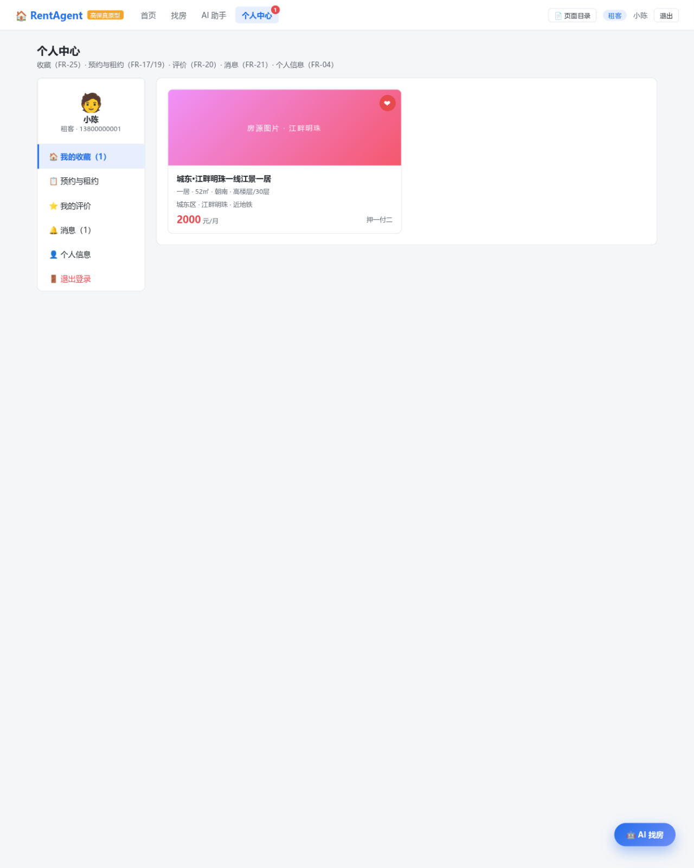
图8 P07 个人中心（FR-04/19/20/21/25）
截图见下方

图9
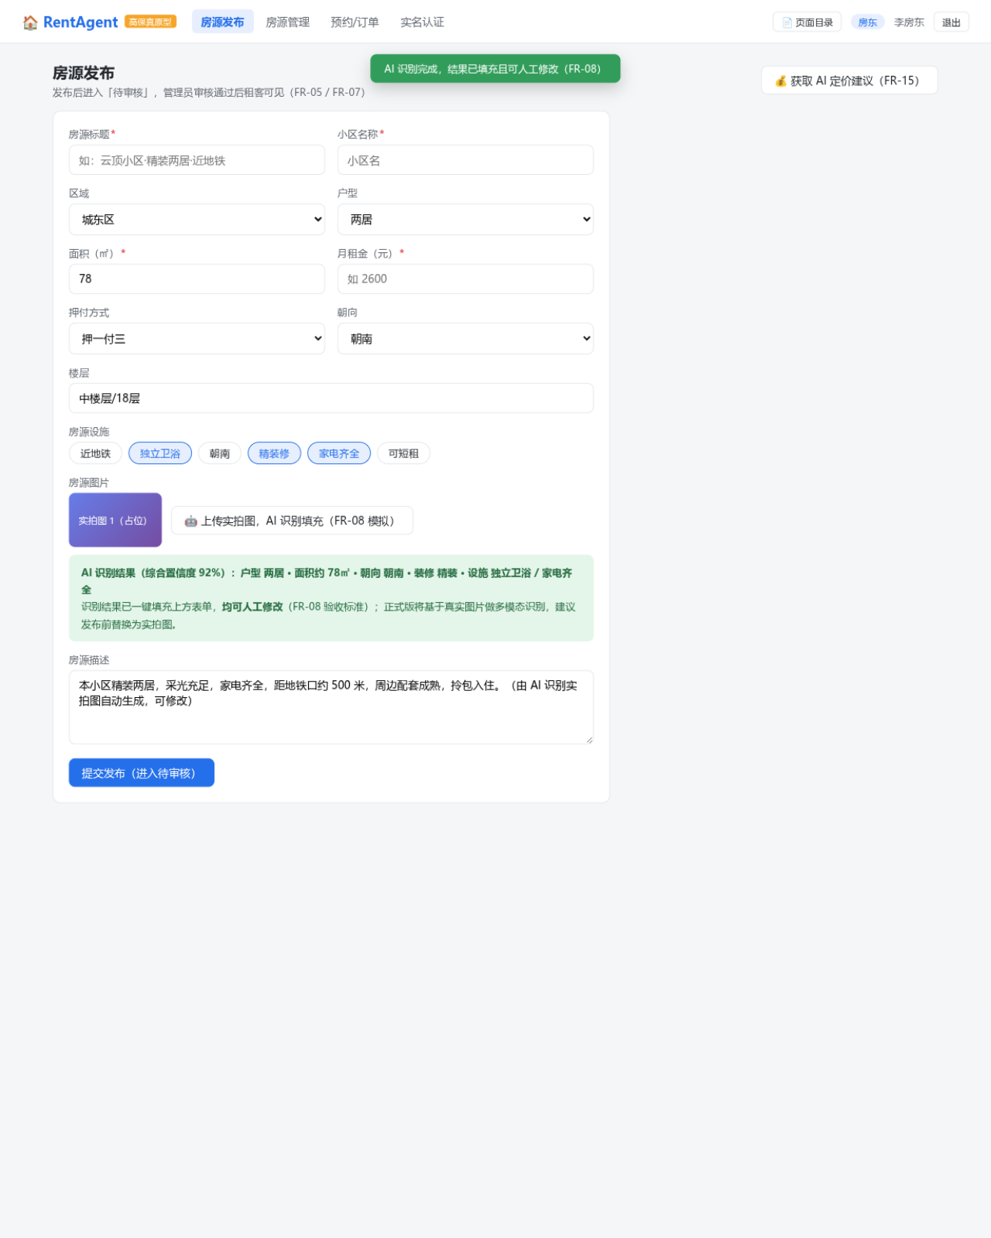
图9 P10 房源发布页-AI 识别填充（FR-05/FR-08/FR-15，展示识别结果卡与自动填充）
截图见下方

图10
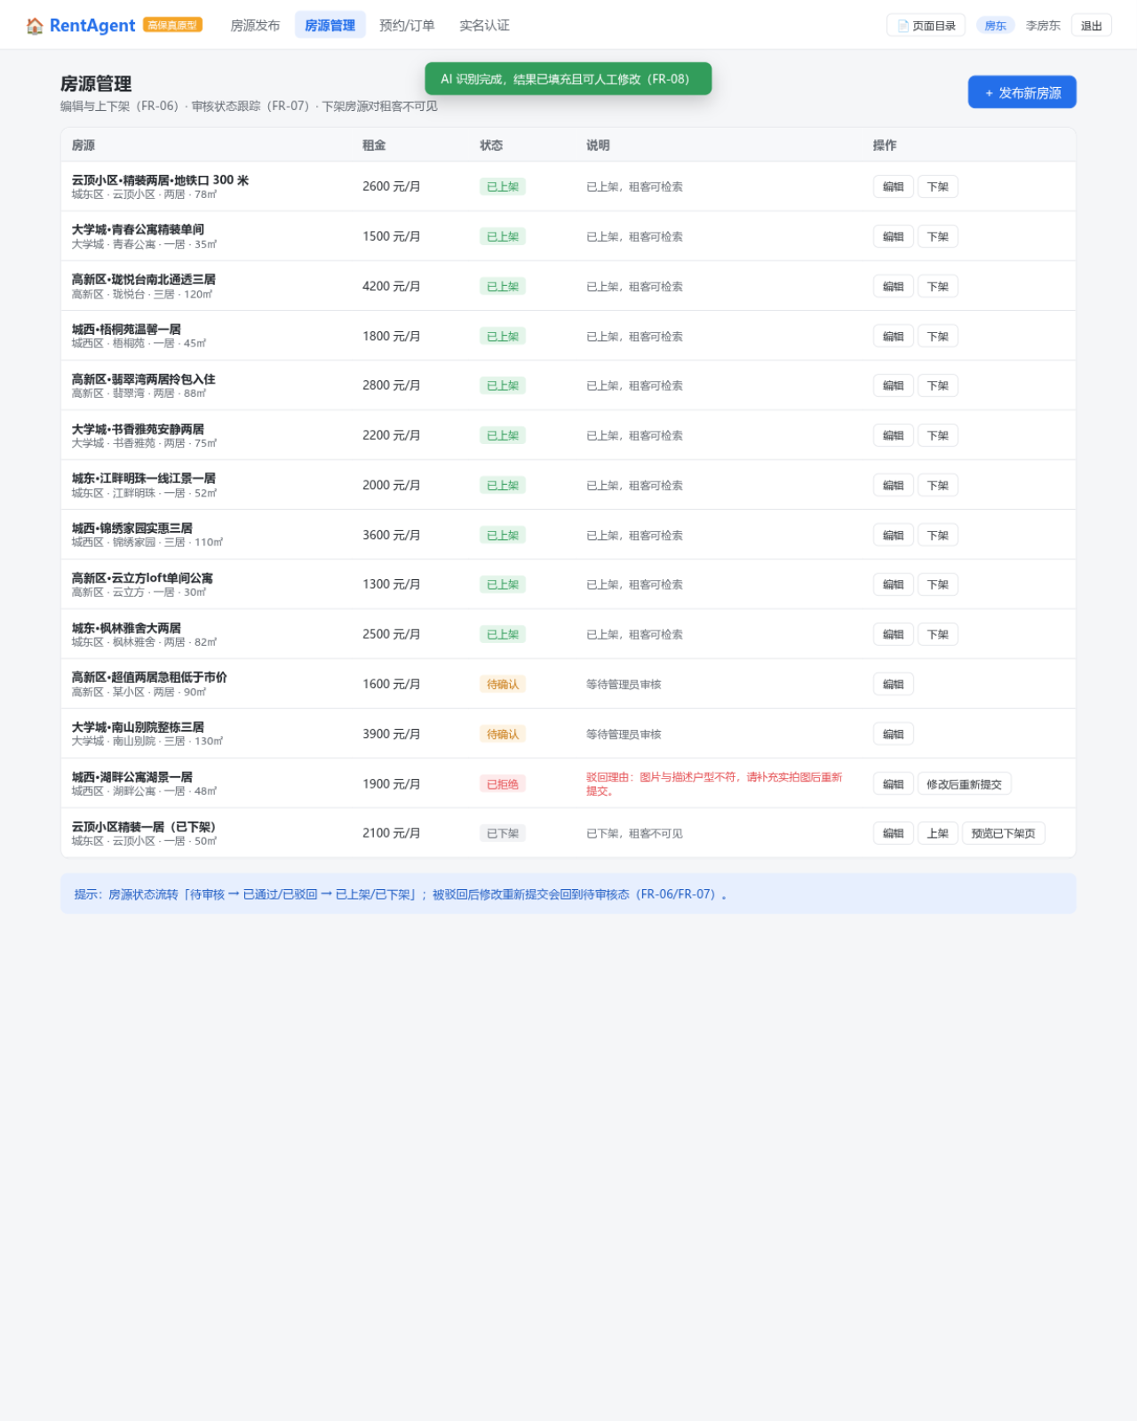
图10 P11 房源管理页（FR-06/FR-07）
截图见下方

图11
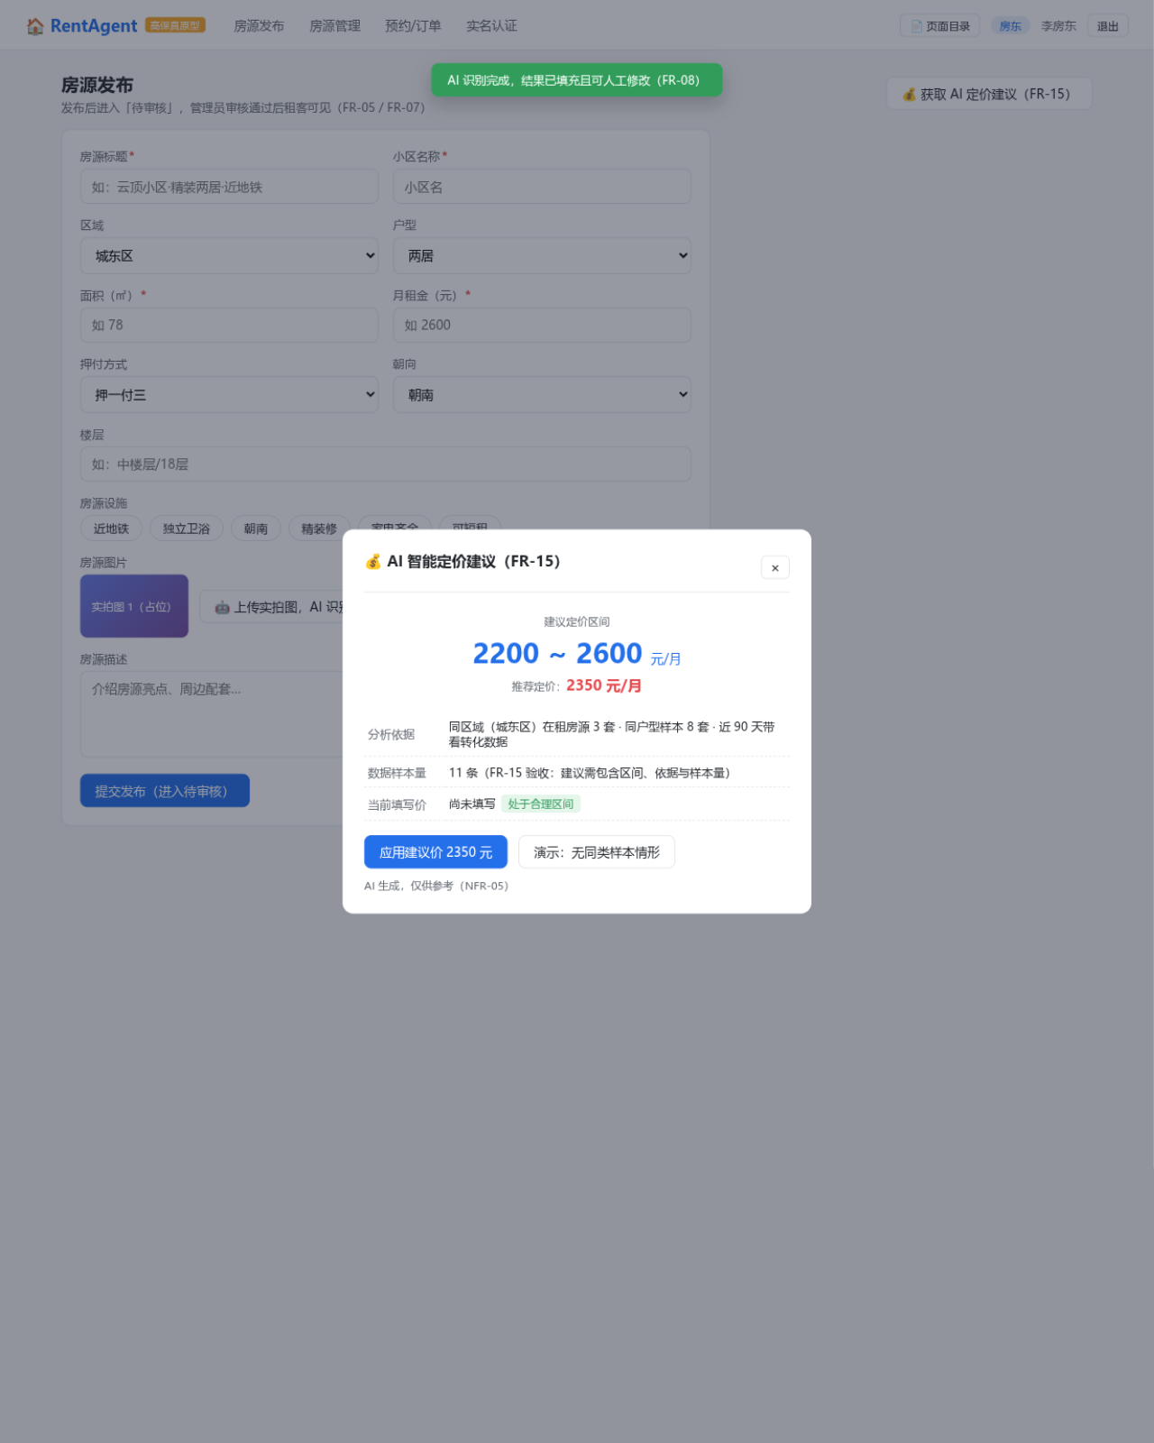
图11 P12 智能定价建议弹窗（FR-15）
截图见下方

图12
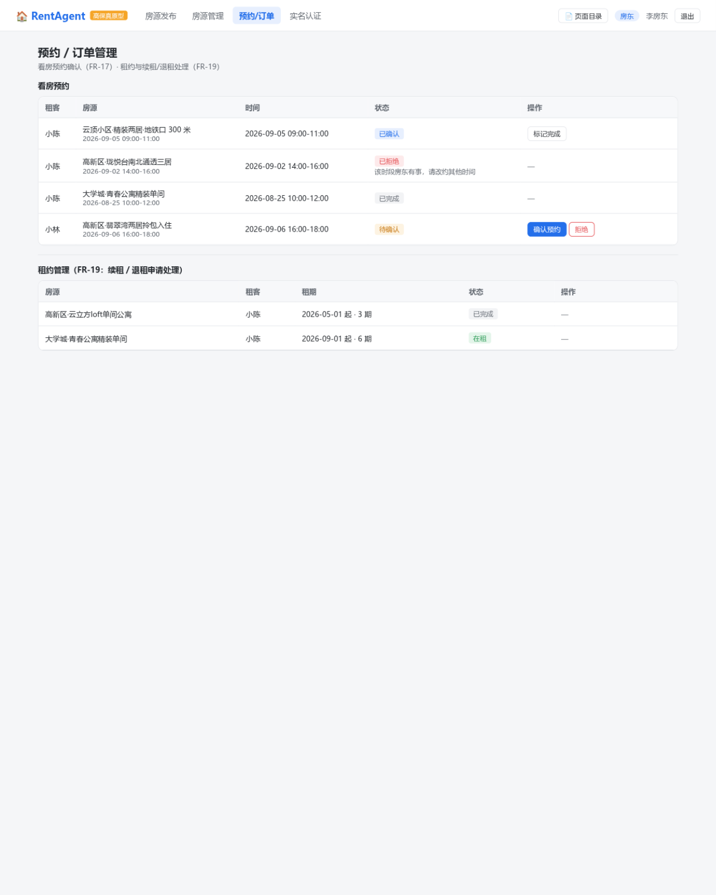
图12 P13 预约/订单管理页（FR-17/FR-19）
截图见下方

图13
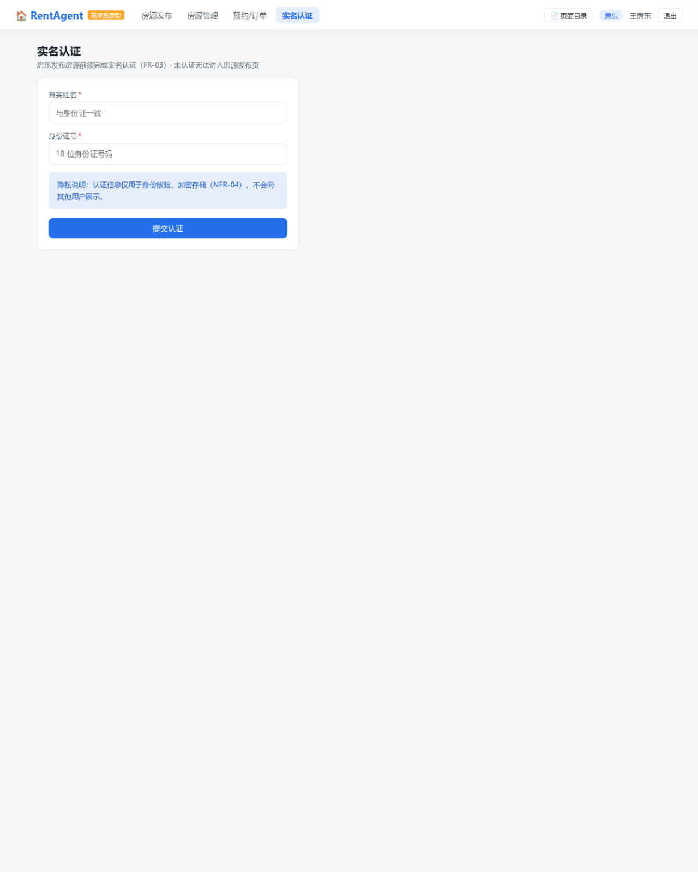
图13 P14 实名认证页（FR-03，未实名房东视角表单）
截图见下方

图14
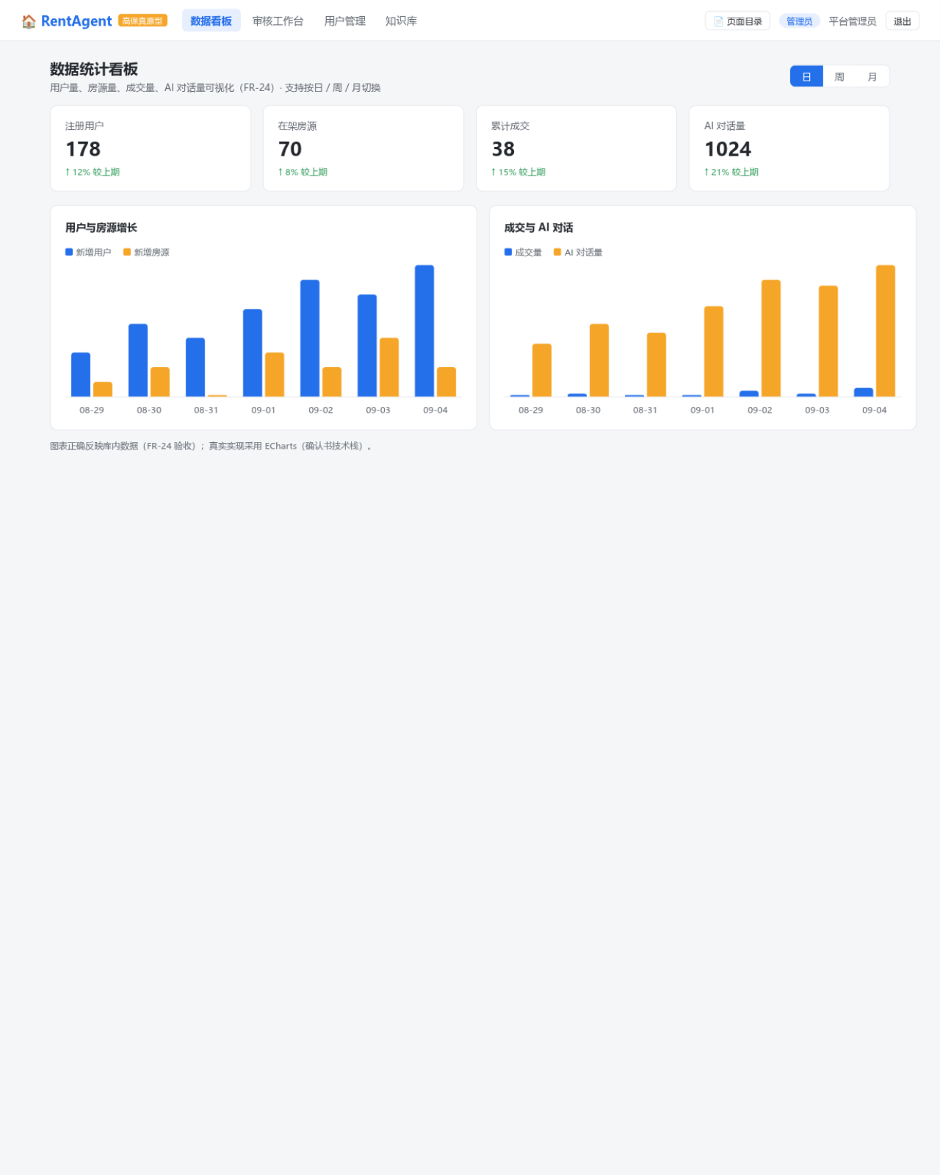
图14 P20 数据统计看板（FR-24）
截图见下方

图15
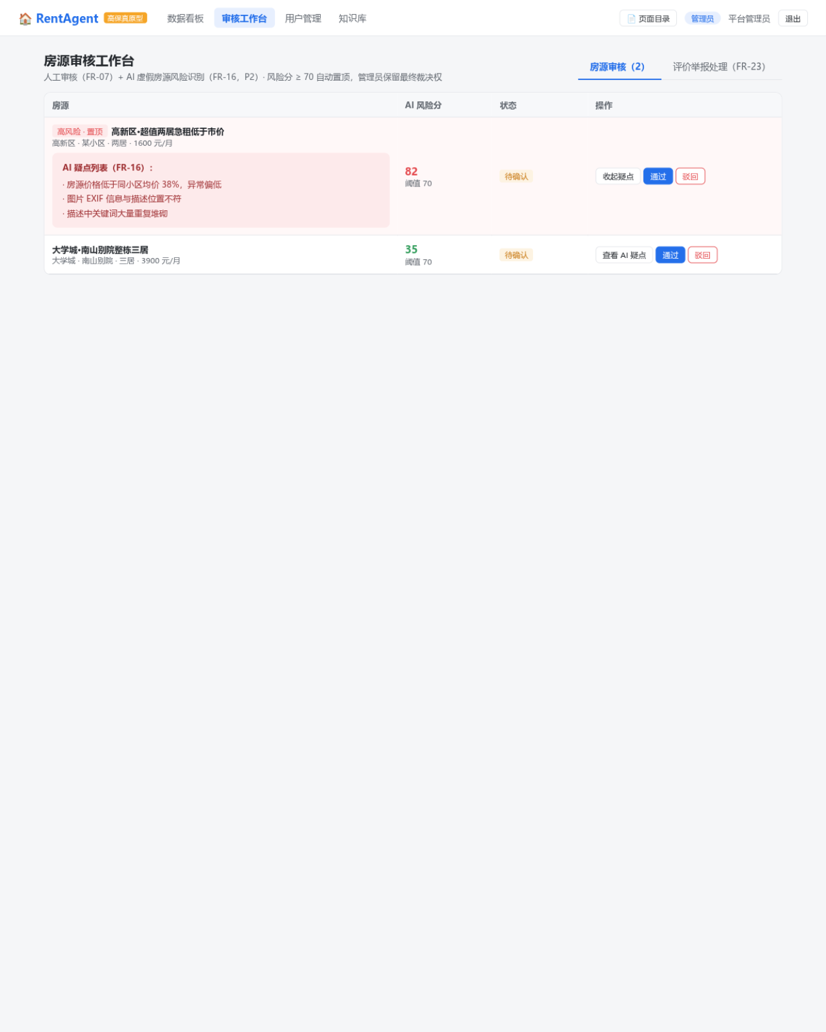
图15 P21 审核工作台（FR-07/FR-16/FR-23，高风险房源置顶并展开 AI 疑点）
截图见下方

图16
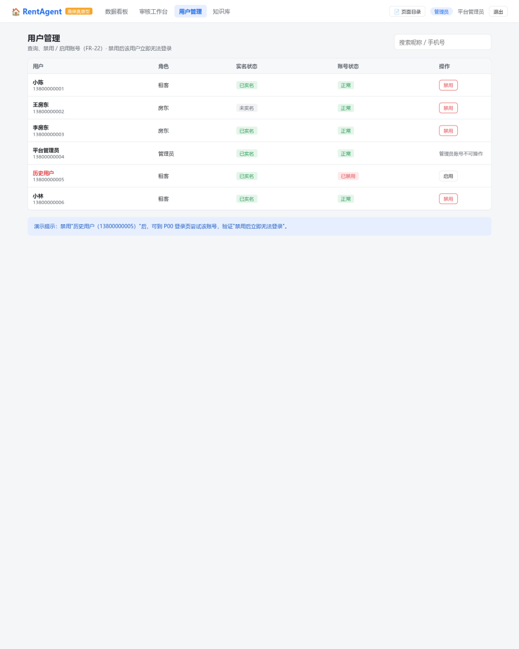
图16 P22 用户管理页（FR-22）
截图见下方

图17
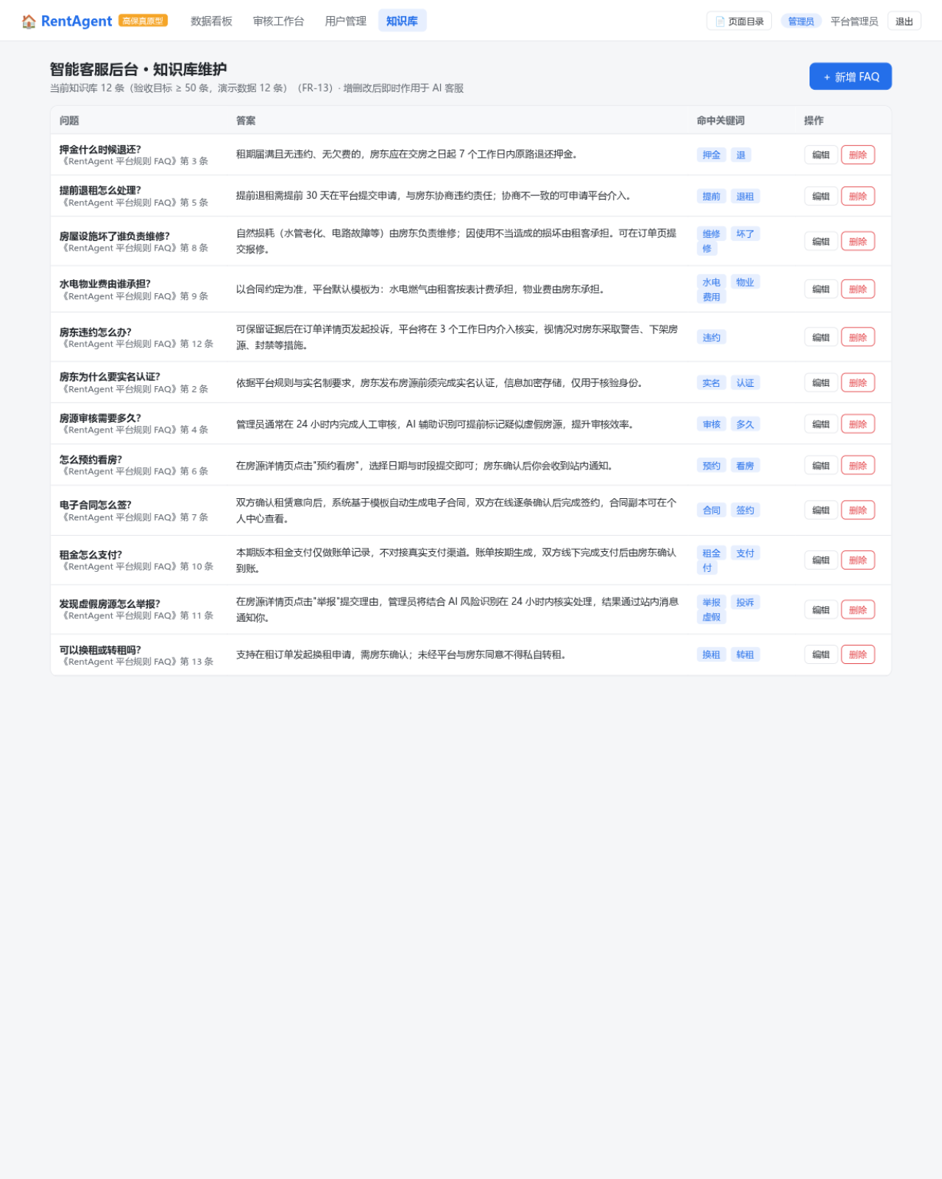
图17 P23 智能客服知识库维护页（FR-13）
截图见下方

图18
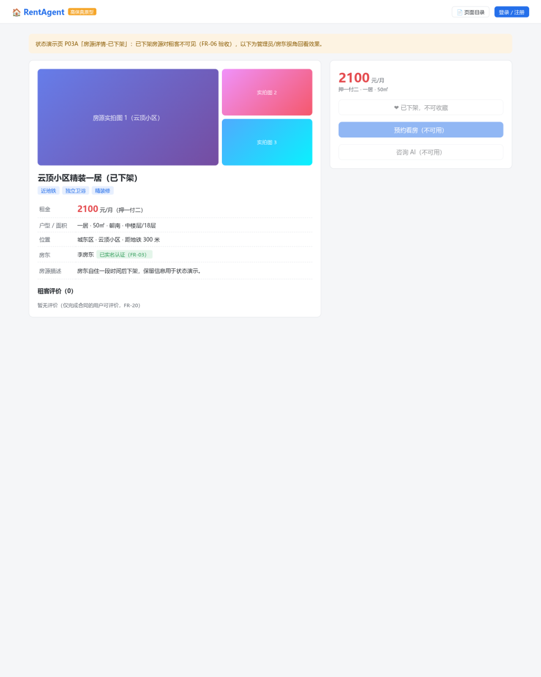
图18 P03A 状态演示：房源详情-已下架（FR-06）
截图见下方

图19
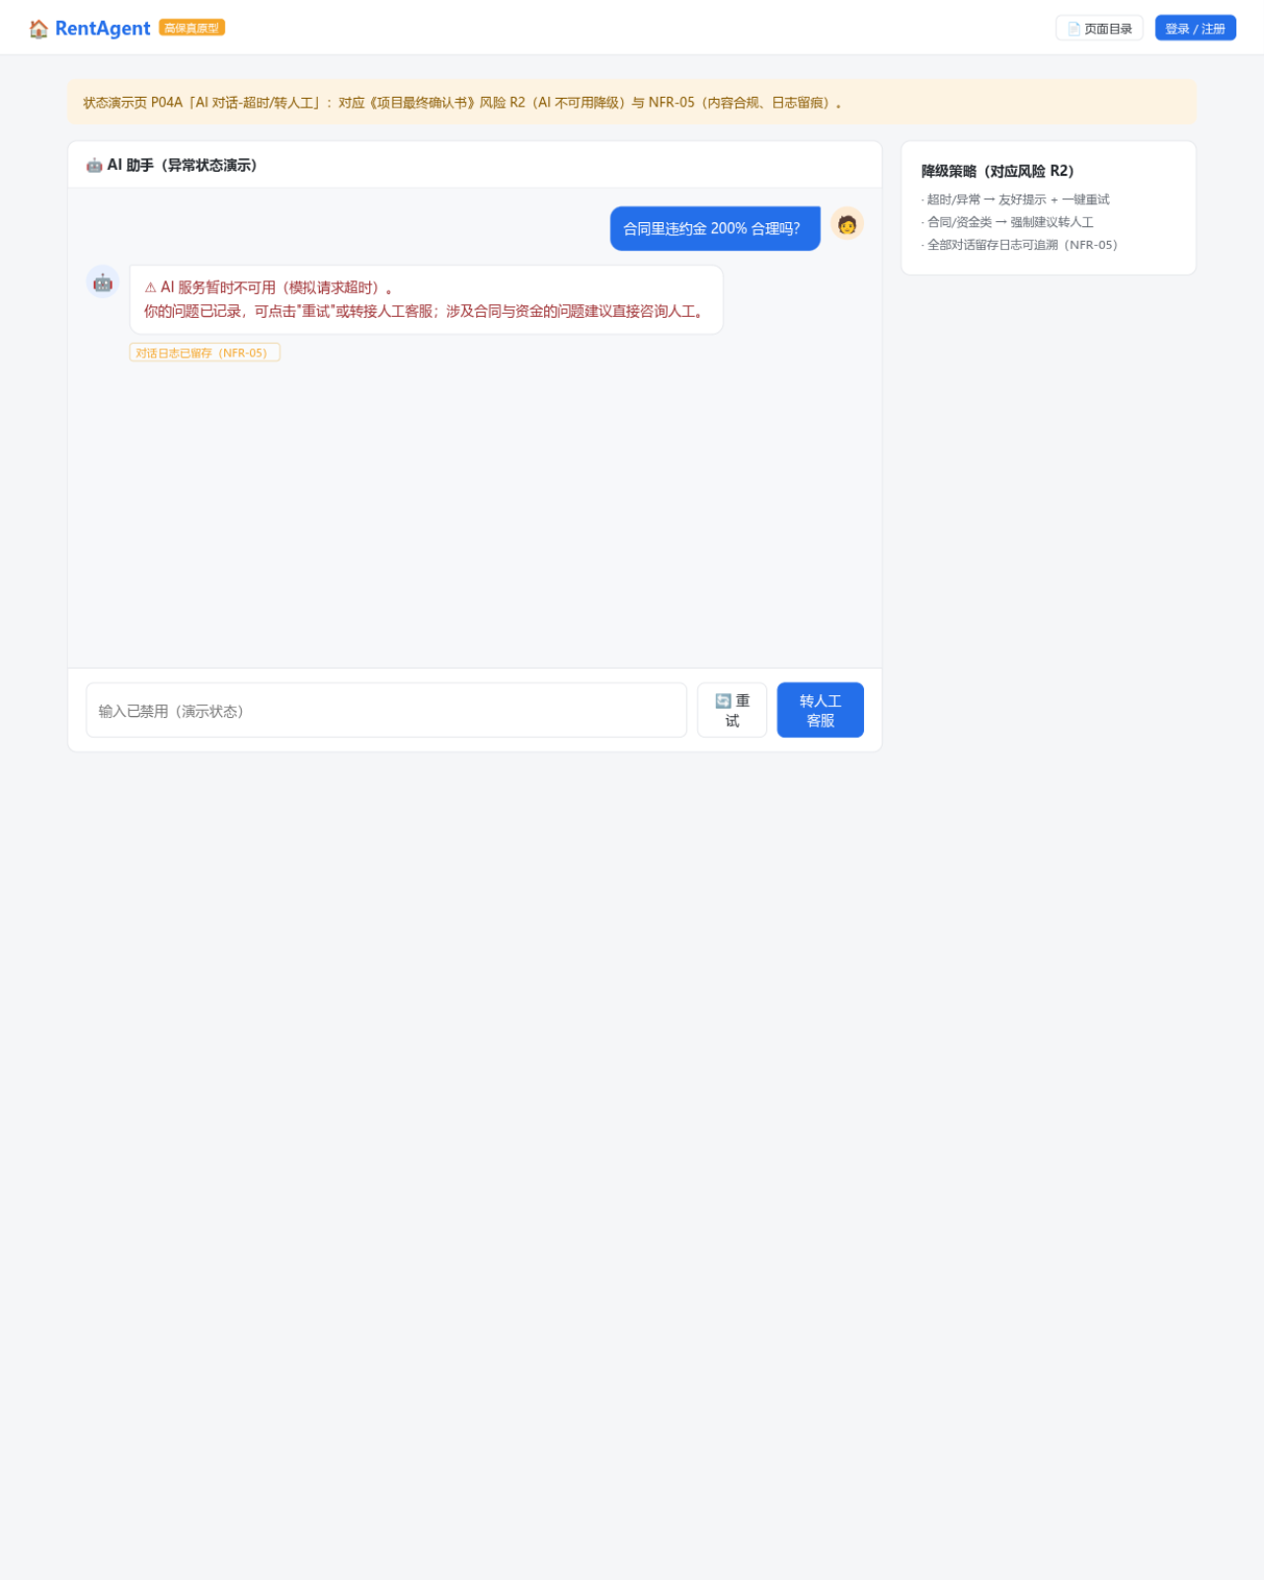
图19 P04A 状态演示：AI 对话-超时/转人工（NFR-05/风险 R2）
截图见下方

图20
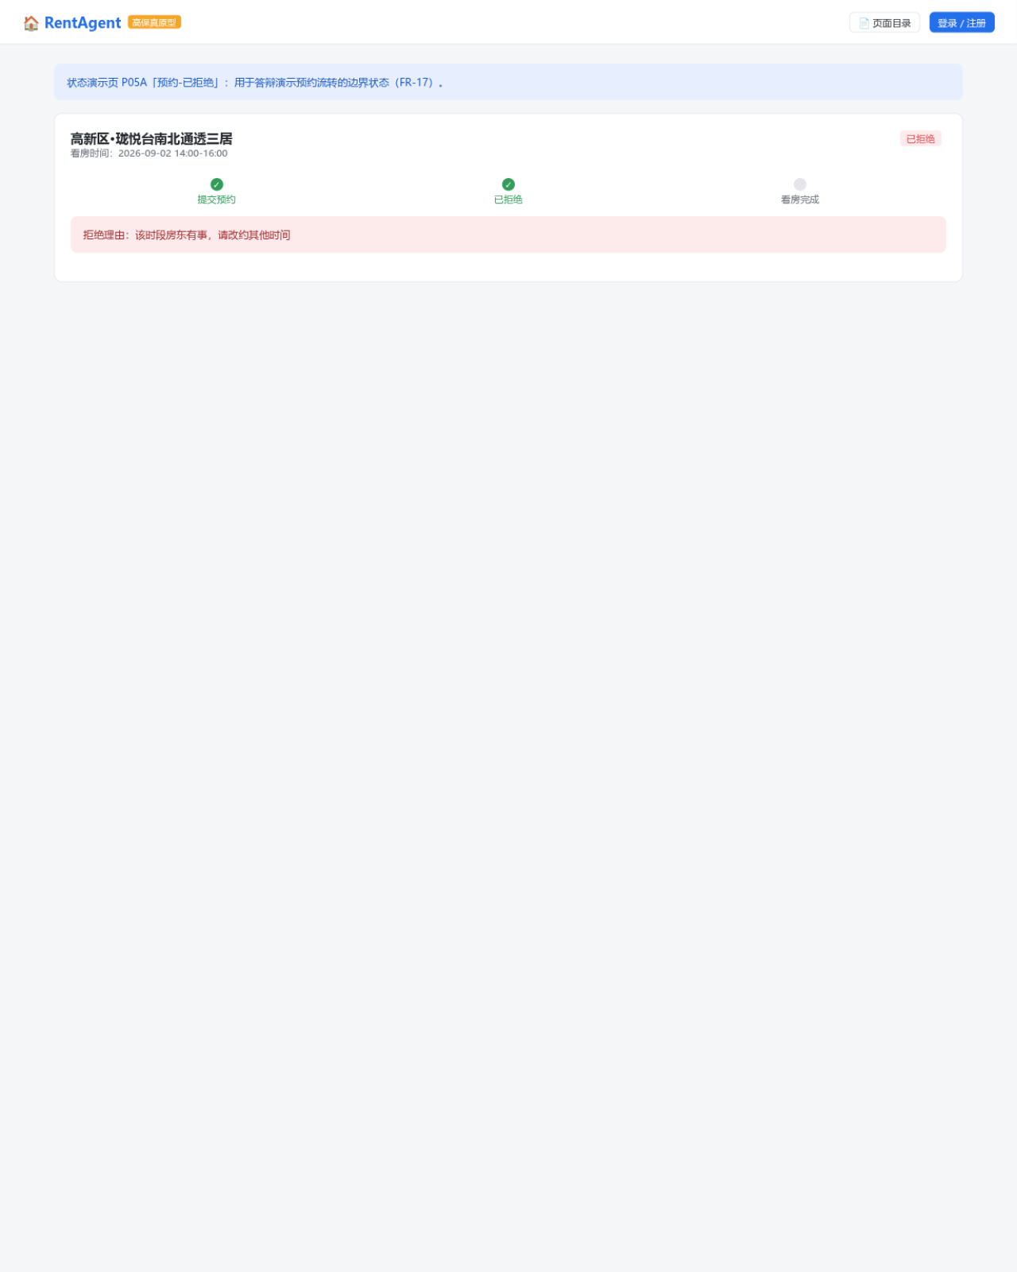
图20 P05A 状态演示：预约-已拒绝（FR-17）
截图见下方

图21
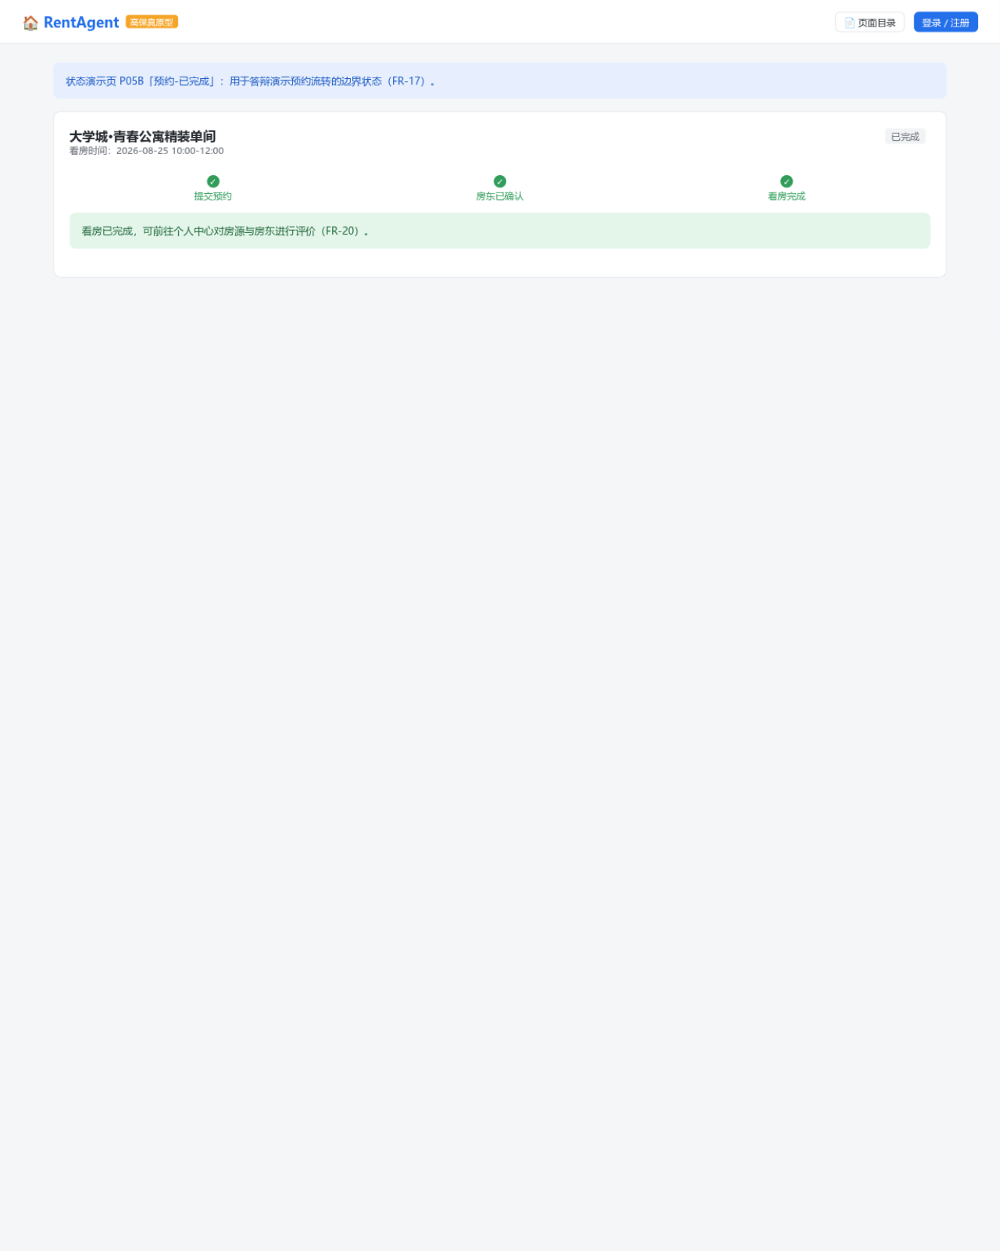
图21 P05B 状态演示：预约-已完成（FR-17/FR-20）
截图见下方

图22
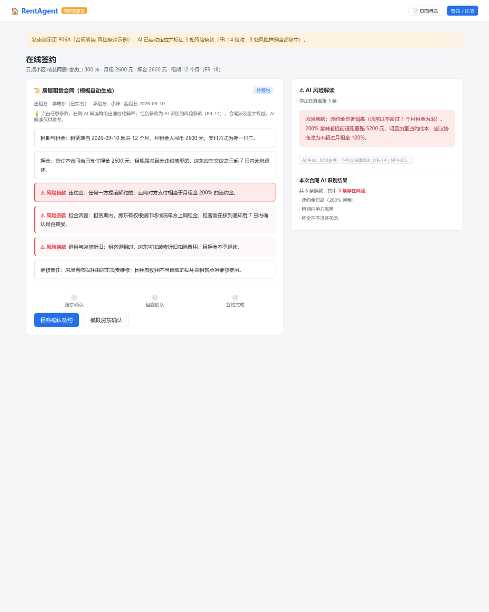
图22 P06A 状态演示：合同解读-风险条款示例（FR-14）
截图见下方

图23
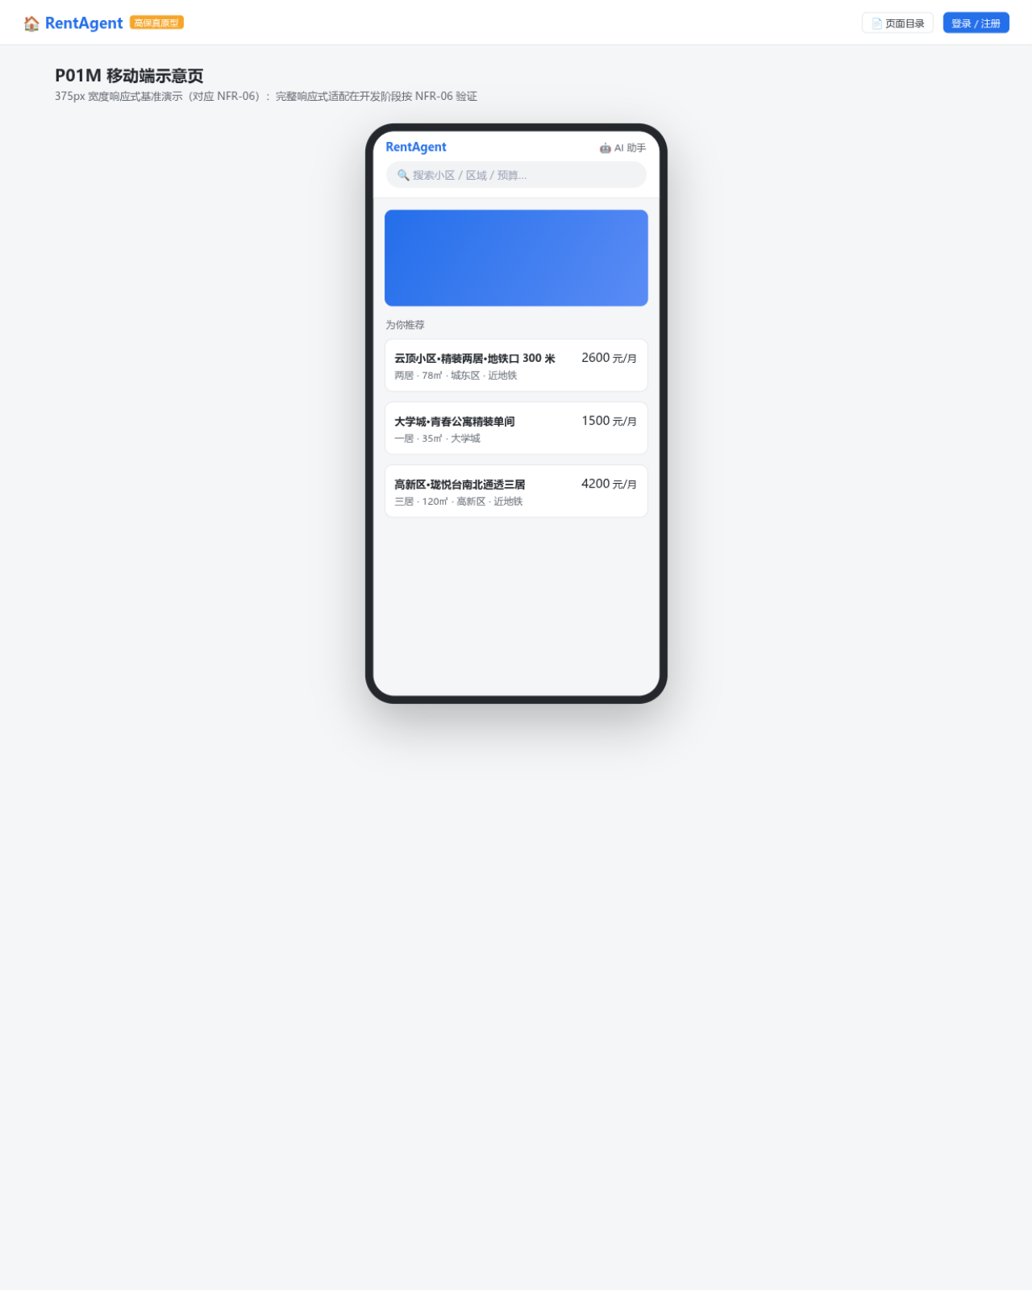
图23 P01M 移动端示意（NFR-06，375px 响应式基准）
截图见下方

